ภาพ
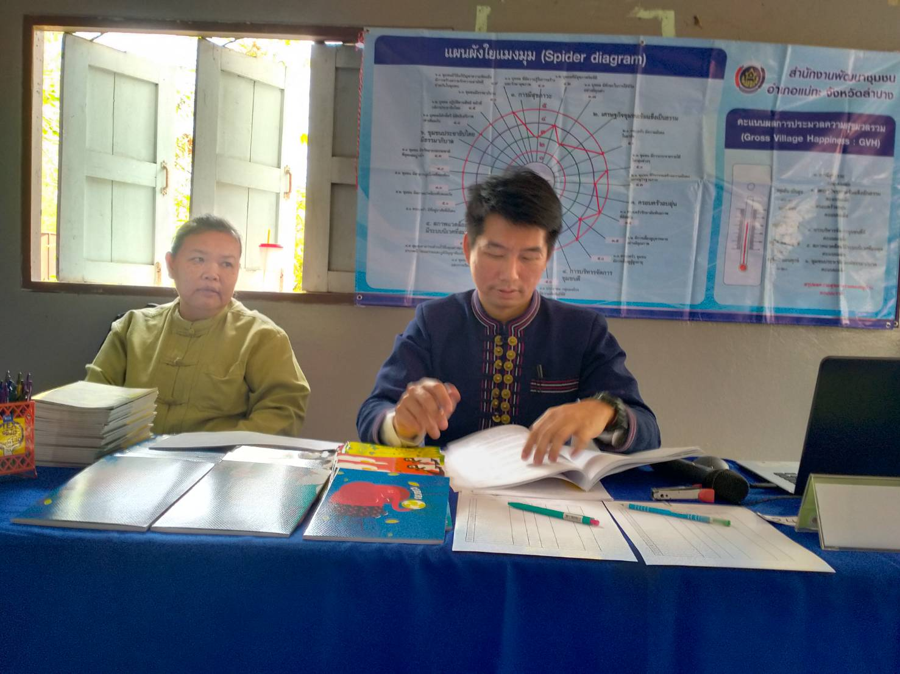
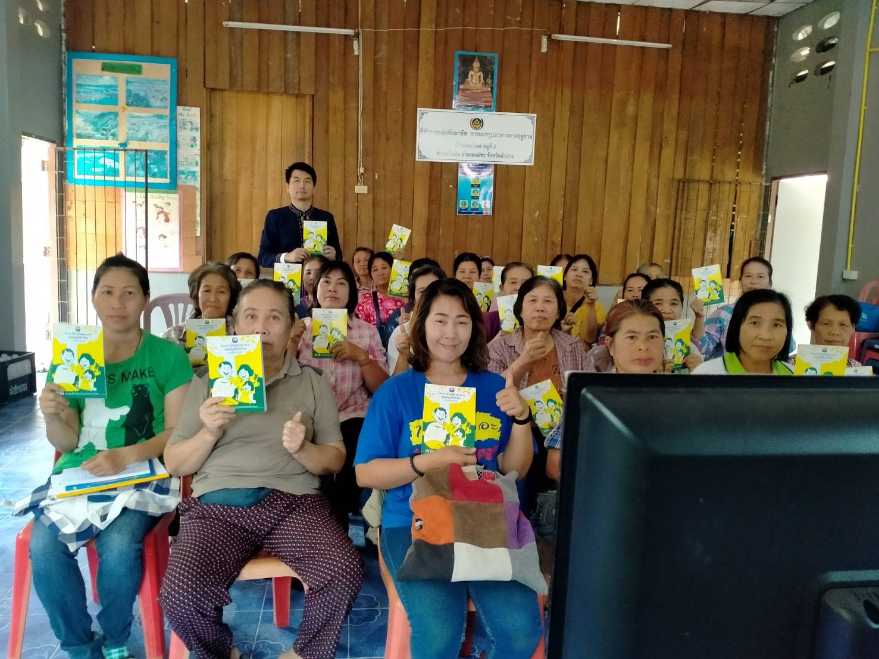
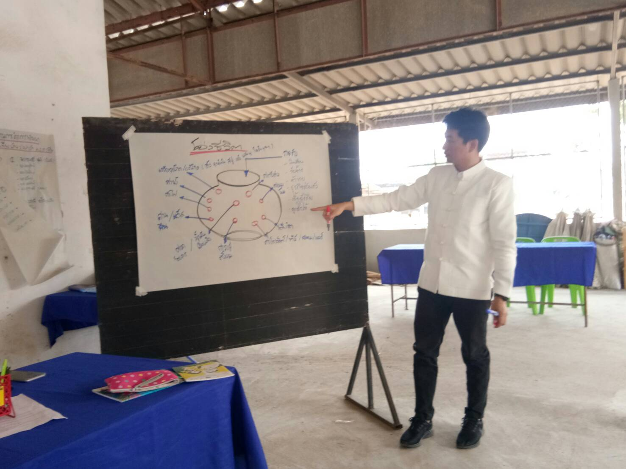
ภาพกิจกรรม

 | กิจกรรมสัมมนาวิถีชีวิตเศรษฐกิจพอเพียง

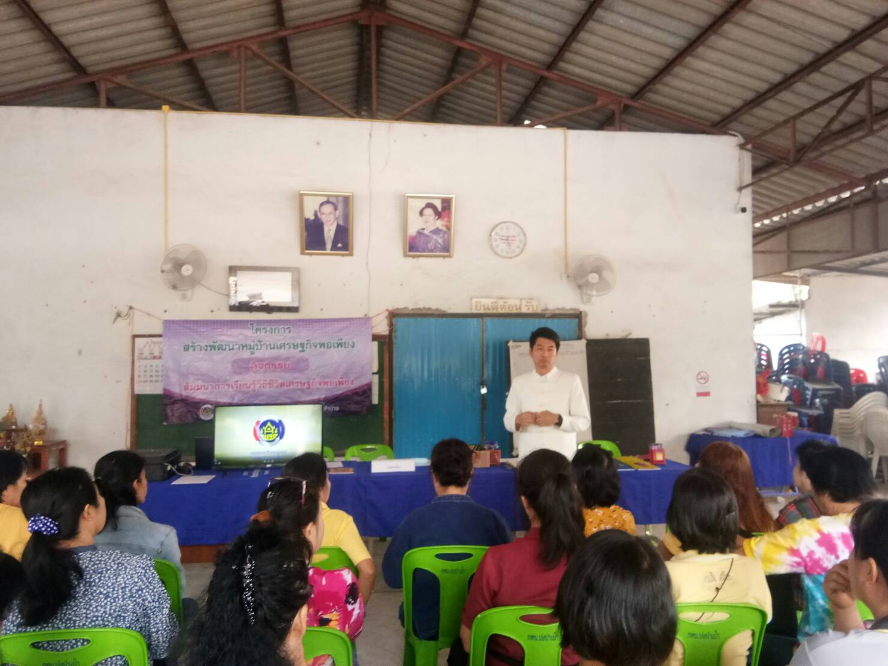
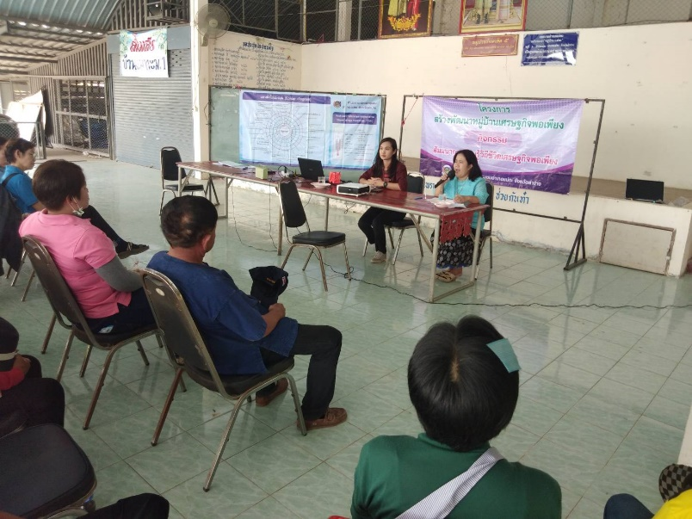
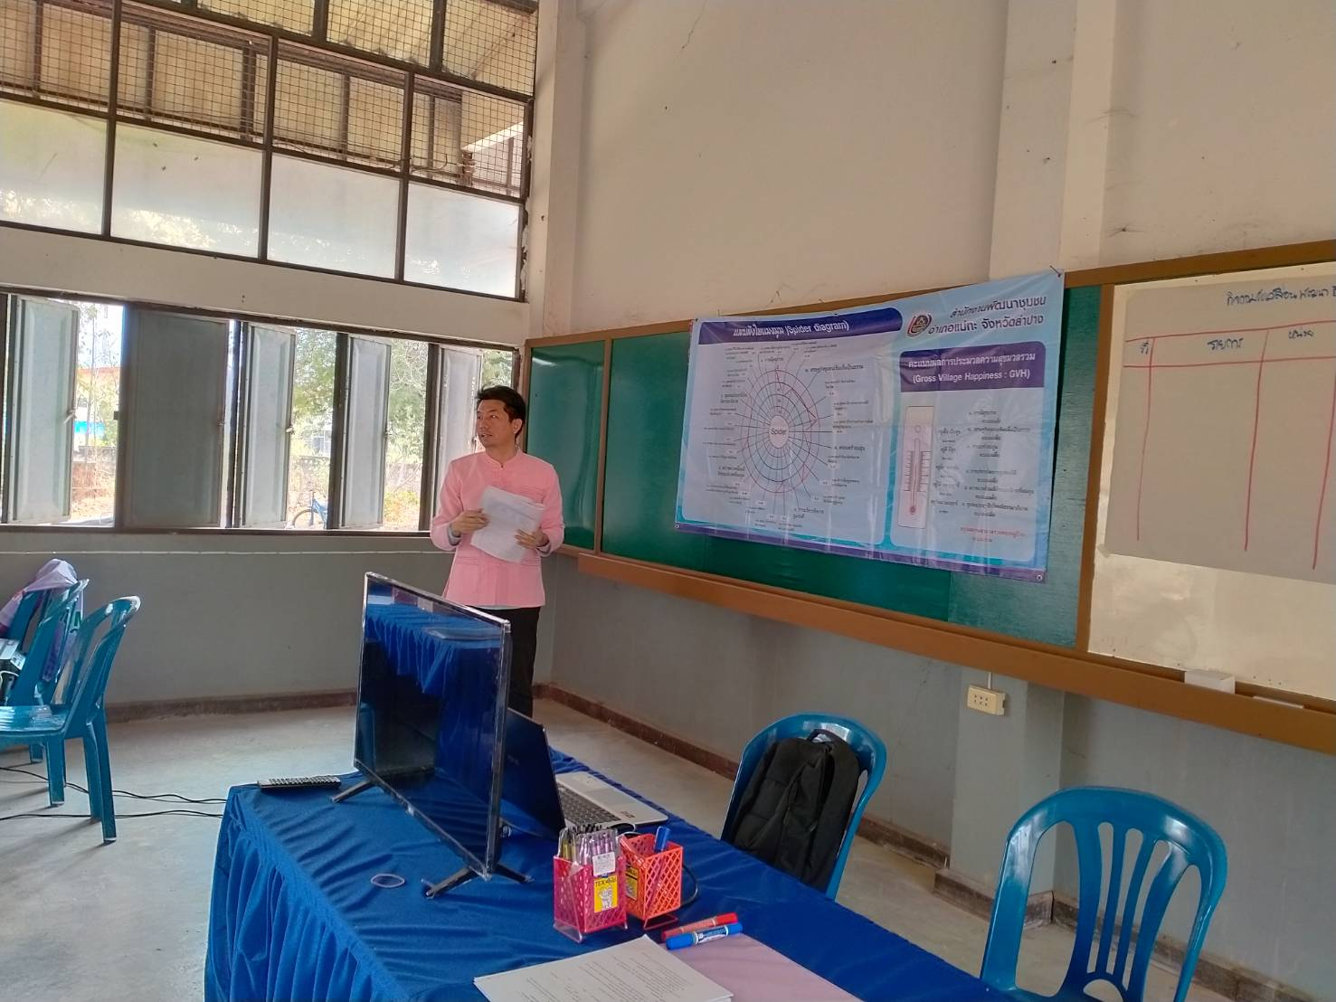

 | กิจกรรมจัดทำแผนวิถีชีวิตเศรษฐกิจพอเพียง

